Лист 1
Прайс-лист
МИР ПРЯЖИ

В валюте: руб. (курс 1).
Цены указаны на 07.08.2020

№ | Номенклатура/ Характеристика номенклатуры | Описание | Изображение | Артикул | Цена | Ед. | Остаток | Ссылка на сайт
 | Спицы круговые Nova Cubics KnitPro, 100 см, 2.50 мм 12211 | Спицы круговые Nova Cubics KnitPro, 100 см, 2.50 мм 12211 | 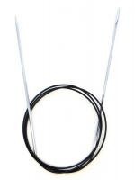 | 12211 | 243.00 |  |  | Изображение
 | Спицы круговые Nova Cubics KnitPro, 100 см, 2.50 мм 12211 |  |  |  | 243.00 | шт | 1 | Изображение
 | Спицы круговые Nova Cubics KnitPro, 100 см, 3.25 мм 12214 | Спицы круговые Nova Cubics KnitPro, 100 см, 3.25 мм 12214 | 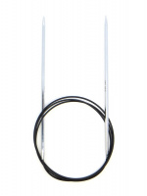 | 12214 | 243.00 |  |  | Изображение
 | Спицы круговые Nova Cubics KnitPro, 100 см, 3.25 мм 12214 |  |  |  | 243.00 | шт | 1 | Изображение
 | Спицы круговые Nova Cubics KnitPro, 100 см, 3.75 мм 12216 | Спицы круговые Nova Cubics KnitPro, 100 см, 3.75 мм 12216 | 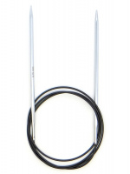 | 12216 | 253.00 |  |  | Изображение
 | Спицы круговые Nova Cubics KnitPro, 100 см, 3.75 мм 12216 |  |  |  | 253.00 | шт | 13 | Изображение
 | Спицы круговые Nova Cubics KnitPro, 100 см, 4.50 мм 12218 | Спицы круговые Nova Cubics KnitPro, 100 см, 4.50 мм 12218 | 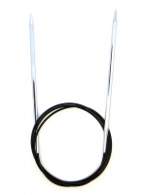 | 12218 | 286.00 |  |  | Изображение
 | Спицы круговые Nova Cubics KnitPro, 100 см, 4.50 мм 12218 |  |  |  | 286.00 | шт | 2 | Изображение
 | Спицы круговые Nova Cubics KnitPro, 100 см, 5.50 мм 12220 | Спицы круговые Nova Cubics KnitPro, 100 см, 5.50 мм 12220 | 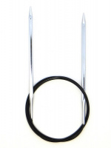 | 12220 | 286.00 |  |  | Изображение
 | Спицы круговые Nova Cubics KnitPro, 100 см, 5.50 мм 12220 |  |  |  | 286.00 | шт | 2 | Изображение
 | Спицы круговые Nova Cubics KnitPro, 100 см, 7.00 мм 12223 | Спицы круговые Nova Cubics KnitPro, 100 см, 7.00 мм 12223 | 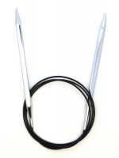 | 12223 | 324.00 |  |  | Изображение
 | Спицы круговые Nova Cubics KnitPro, 100 см, 7.00 мм 12223 |  |  |  | 324.00 | шт | 3 | Изображение
 | Спицы круговые Nova Cubics KnitPro, 120 см, 2.50 мм 12231 | Спицы круговые Nova Cubics KnitPro, 120 см, 2.50 мм 12231 |  | 12231 | 244.00 |  |  | Изображение
 | Спицы круговые Nova Cubics KnitPro, 120 см, 2.50 мм 12231 |  |  |  | 244.00 | шт | 16 | Изображение
 | Спицы круговые Nova Cubics KnitPro, 120 см, 2.75 мм 12232 | Спицы круговые Nova Cubics KnitPro, 120 см, 2.75 мм 12232 | 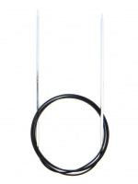 | 12232 | 244.00 |  |  | Изображение
 | Спицы круговые Nova Cubics KnitPro, 120 см, 2.75 мм 12232 |  |  |  | 244.00 | шт | 2 | Изображение
 | Спицы круговые Nova Cubics KnitPro, 120 см, 3.25 мм 12234 | Спицы круговые Nova Cubics KnitPro, 120 см, 3.25 мм 12234 |  | 12234 | 244.00 |  |  | Изображение
 | Спицы круговые Nova Cubics KnitPro, 120 см, 3.25 мм 12234 |  |  |  | 244.00 | шт | 1 | Изображение
 | Спицы круговые Nova Cubics KnitPro, 120 см, 3.50 мм 12235 | Спицы круговые Nova Cubics KnitPro, 120 см, 3.50 мм 12235 | 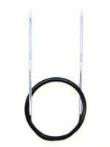 | 12235 | 253.00 |  |  | Изображение
 | Спицы круговые Nova Cubics KnitPro, 120 см, 3.50 мм 12235 |  |  |  | 253.00 | шт | 6 | Изображение
 | Спицы круговые Nova Cubics KnitPro, 120 см, 3.75 мм 12236 | Спицы круговые Nova Cubics KnitPro, 120 см, 3.75 мм 12236 |  | 12236 | 253.00 |  |  | Изображение
 | Спицы круговые Nova Cubics KnitPro, 120 см, 3.75 мм 12236 |  |  |  | 253.00 | шт | 6 | Изображение
 | Спицы круговые Nova Cubics KnitPro, 120 см, 4.50 мм 12238 | Спицы круговые Nova Cubics KnitPro, 120 см, 4.50 мм 12238 |  | 12238 | 286.00 |  |  | Изображение
 | Спицы круговые Nova Cubics KnitPro, 120 см, 4.50 мм 12238 |  |  |  | 286.00 | шт | 6 | Изображение
 | Спицы круговые Nova Cubics KnitPro, 120 см, 5.00 мм 12239 | Спицы круговые Nova Cubics KnitPro, 120 см, 5.00 мм 12239 | 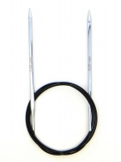 | 12239 | 286.00 |  |  | Изображение
 | Спицы круговые Nova Cubics KnitPro, 120 см, 5.00 мм 12239 |  |  |  | 286.00 | шт | 11 | Изображение
 | Спицы круговые Nova Cubics KnitPro, 120 см, 6.00 мм 12241 | Спицы круговые Nova Cubics KnitPro, 120 см, 6.00 мм 12241 | 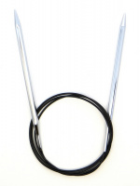 | 12241 | 286.00 |  |  | Изображение
 | Спицы круговые Nova Cubics KnitPro, 120 см, 6.00 мм 12241 |  |  |  | 286.00 | шт | 14 | Изображение
 | Спицы круговые Nova Cubics KnitPro, 120 см, 6.50 мм 12242 | Спицы круговые Nova Cubics KnitPro, 120 см, 6.50 мм 12242 | 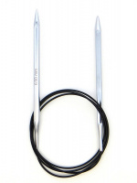 | 12242 | 324.00 |  |  | Изображение
 | Спицы круговые Nova Cubics KnitPro, 120 см, 6.50 мм 12242 |  |  |  | 324.00 | шт | 14 | Изображение
 | Спицы круговые Nova Cubics KnitPro, 120 см, 7.00 мм 12243 | Спицы круговые Nova Cubics KnitPro, 120 см, 7.00 мм 12243 |  | 12243 | 324.00 |  |  | Изображение
 | Спицы круговые Nova Cubics KnitPro, 120 см, 7.00 мм 12243 |  |  |  | 324.00 | шт | 6 | Изображение
 | Спицы круговые Nova Cubics KnitPro, 120 см, 8.00 мм 12244 | Спицы круговые Nova Cubics KnitPro, 120 см, 8.00 мм 12244 | 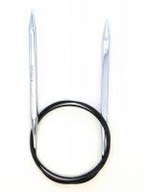 | 12244 | 324.00 |  |  | Изображение
 | Спицы круговые Nova Cubics KnitPro, 120 см, 8.00 мм 12244 |  |  |  | 324.00 | шт | 6 | Изображение
 | Спицы круговые Nova Cubics KnitPro, 40 см, 3.75 мм 12156 | Спицы круговые Nova Cubics KnitPro, 40 см, 3.75 мм 12156 | 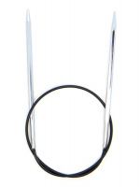 | 12156 | 252.00 |  |  | Изображение
 | Спицы круговые Nova Cubics KnitPro, 40 см, 3.75 мм 12156 |  |  |  | 252.00 | шт | 22 | Изображение
 | Спицы круговые Nova Cubics KnitPro, 40 см, 4.00 мм 12157 | Спицы круговые Nova Cubics KnitPro, 40 см, 4.00 мм 12157 | 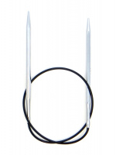 | 12157 | 252.00 |  |  | Изображение
 | Спицы круговые Nova Cubics KnitPro, 40 см, 4.00 мм 12157 |  |  |  | 252.00 | шт | 2 | Изображение
 | Спицы круговые Nova Cubics KnitPro, 40 см, 4.50 мм 12158 | Спицы круговые Nova Cubics KnitPro, 40 см, 4.50 мм 12158 | 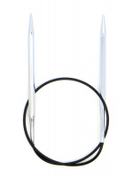 | 12158 | 286.00 |  |  | Изображение
 | Спицы круговые Nova Cubics KnitPro, 40 см, 4.50 мм 12158 |  |  |  | 286.00 | шт | 15 | Изображение
 | Спицы круговые Nova Cubics KnitPro, 40 см, 5.00 мм 12159 | Спицы круговые Nova Cubics KnitPro, 40 см, 5.00 мм 12159 | 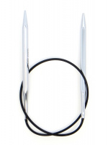 | 12159 | 286.00 |  |  | Изображение
 | Спицы круговые Nova Cubics KnitPro, 40 см, 5.00 мм 12159 |  |  |  | 286.00 | шт | 2 | Изображение
 | Спицы круговые Nova Cubics KnitPro, 40 см, 6.00 мм 12161 | Спицы круговые Nova Cubics KnitPro, 40 см, 6.00 мм 12161 | 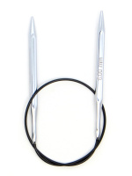 | 12161 | 286.00 |  |  | Изображение
 | Спицы круговые Nova Cubics KnitPro, 40 см, 6.00 мм 12161 |  |  |  | 286.00 | шт | 9 | Изображение
 | Спицы круговые Nova Cubics KnitPro, 40 см, 6.50 мм 12162 | Спицы круговые Nova Cubics KnitPro, 40 см, 6.50 мм 12162 |  | 12162 | 322.00 |  |  | Изображение
 | Спицы круговые Nova Cubics KnitPro, 40 см, 6.50 мм 12162 |  |  |  | 322.00 | шт | 5 | Изображение
 | Спицы круговые Nova Cubics KnitPro, 40 см, 7.00 мм 12163 | Спицы круговые Nova Cubics KnitPro, 40 см, 7.00 мм 12163 |  | 12163 | 322.00 |  |  | Изображение
 | Спицы круговые Nova Cubics KnitPro, 40 см, 7.00 мм 12163 |  |  |  | 322.00 | шт | 3 | Изображение
 | Спицы круговые Nova Cubics KnitPro, 40 см, 8.00 мм 12164 | Спицы круговые Nova Cubics KnitPro, 40 см, 8.00 мм 12164 |  | 12164 | 322.00 |  |  | Изображение
 | Спицы круговые Nova Cubics KnitPro, 40 см, 8.00 мм 12164 |  |  |  | 322.00 | шт | 6 | Изображение
 | Спицы круговые Nova Cubics KnitPro, 60 см, 2.50 мм 12171 | Спицы круговые Nova Cubics KnitPro, 60 см, 2.50 мм 12171 | 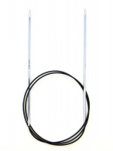 | 12171 | 243.00 |  |  | Изображение
 | Спицы круговые Nova Cubics KnitPro, 60 см, 2.50 мм 12171 |  |  |  | 243.00 | шт | 9 | Изображение
 | Спицы круговые Nova Cubics KnitPro, 60 см, 2.75 мм 12172 | Спицы круговые Nova Cubics KnitPro, 60 см, 2.75 мм 12172 |  | 12172 | 243.00 |  |  | Изображение
 | Спицы круговые Nova Cubics KnitPro, 60 см, 2.75 мм 12172 |  |  |  | 243.00 | шт | 7 | Изображение
 | Спицы круговые Nova Cubics KnitPro, 60 см, 3.50 мм 12175 | Спицы круговые Nova Cubics KnitPro, 60 см, 3.50 мм 12175 | 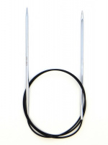 | 12175 | 252.00 |  |  | Изображение
 | Спицы круговые Nova Cubics KnitPro, 60 см, 3.50 мм 12175 |  |  |  | 252.00 | шт | 15 | Изображение
 | Спицы круговые Nova Cubics KnitPro, 60 см, 4.50 мм 12178 | Спицы круговые Nova Cubics KnitPro, 60 см, 4.50 мм 12178 | 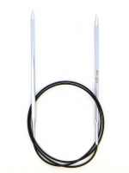 | 12178 | 286.00 |  |  | Изображение
 | Спицы круговые Nova Cubics KnitPro, 60 см, 4.50 мм 12178 |  |  |  | 286.00 | шт | 4 | Изображение
 | Спицы круговые Nova Cubics KnitPro, 60 см, 5.00 мм 12179 | Спицы круговые Nova Cubics KnitPro, 60 см, 5.00 мм 12179 | 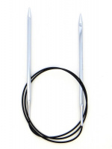 | 12179 | 286.00 |  |  | Изображение
 | Спицы круговые Nova Cubics KnitPro, 60 см, 5.00 мм 12179 |  |  |  | 286.00 | шт | 2 | Изображение
 | Спицы круговые Nova Cubics KnitPro, 60 см, 5.50 мм 12180 | Спицы круговые Nova Cubics KnitPro, 60 см, 5.50 мм 12180 | 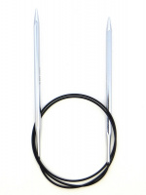 | 12180 | 286.00 |  |  | Изображение
 | Спицы круговые Nova Cubics KnitPro, 60 см, 5.50 мм 12180 |  |  |  | 286.00 | шт | 37 | Изображение
 | Спицы круговые Nova Cubics KnitPro, 60 см, 6.00 мм 12181 | Спицы круговые Nova Cubics KnitPro, 60 см, 6.00 мм 12181 | 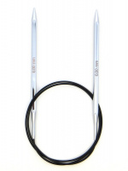 | 12181 | 286.00 |  |  | Изображение
 | Спицы круговые Nova Cubics KnitPro, 60 см, 6.00 мм 12181 |  |  |  | 286.00 | шт | 7 | Изображение
 | Спицы круговые Nova Cubics KnitPro, 60 см, 6.50 мм 12182 | Спицы круговые Nova Cubics KnitPro, 60 см, 6.50 мм 12182 | 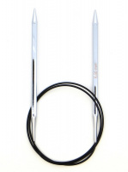 | 12182 | 324.00 |  |  | Изображение
 | Спицы круговые Nova Cubics KnitPro, 60 см, 6.50 мм 12182 |  |  |  | 324.00 | шт | 19 | Изображение
 | Спицы круговые Nova Cubics KnitPro, 60 см, 7.00 мм 12183 | Спицы круговые Nova Cubics KnitPro, 60 см, 7.00 мм 12183 | 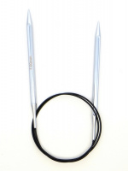 | 12183 | 324.00 |  |  | Изображение
 | Спицы круговые Nova Cubics KnitPro, 60 см, 7.00 мм 12183 |  |  |  | 324.00 | шт | 10 | Изображение
 | Спицы круговые Nova Cubics KnitPro, 60 см, 8.00 мм 12184 | Спицы круговые Nova Cubics KnitPro, 60 см, 8.00 мм 12184 | 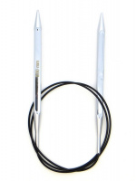 | 12184 | 324.00 |  |  | Изображение
 | Спицы круговые Nova Cubics KnitPro, 60 см, 8.00 мм 12184 |  |  |  | 324.00 | шт | 10 | Изображение
 | Спицы круговые Nova Cubics KnitPro, 80 см, 3.75 мм 12196 | Спицы круговые Nova Cubics KnitPro, 80 см, 3.75 мм 12196 |  | 12196 | 253.00 |  |  | Изображение
 | Спицы круговые Nova Cubics KnitPro, 80 см, 3.75 мм 12196 |  |  |  | 253.00 | шт | 17 | Изображение
 | Спицы круговые Nova Cubics KnitPro, 80 см, 6,50 мм 12202 | Спицы круговые Nova Cubics KnitPro, 80 см, 6,50 мм 12202 |  | 12202 | 324.00 |  |  | Изображение
 | Спицы круговые Nova Cubics KnitPro, 80 см, 6,50 мм 12202 |  |  |  | 324.00 | шт | 34 | Изображение
 | Спицы круговые Nova Cubics KnitPro, 80 см, 6.00 мм. 12201 | Спицы круговые Nova Cubics KnitPro, 80 см, 6.00 мм. 12201 |  | 12201 | 286.00 |  |  | Изображение
 | Спицы круговые Nova Cubics KnitPro, 80 см, 6.00 мм. 12201 |  |  |  | 286.00 | шт | 14 | Изображение
 | Спицы круговые Nova Cubics KnitPro, 80 см, 7.00 мм 12203 | Спицы круговые Nova Cubics KnitPro, 80 см, 7.00 мм 12203 |  | 12203 | 324.00 |  |  | Изображение
 | Спицы круговые Nova Cubics KnitPro, 80 см, 7.00 мм 12203 |  |  |  | 324.00 | шт | 38 | Изображение
 | Спицы круговые Nova Cubics KnitPro, 80 см, 8.00 мм 12204 | Спицы круговые Nova Cubics KnitPro, 80 см, 8.00 мм 12204 |  | 12204 | 324.00 |  |  | Изображение
 | Спицы круговые Nova Cubics KnitPro, 80 см, 8.00 мм 12204 |  |  |  | 324.00 | шт | 33 | Изображение
 | Спицы носочные "Nova Cubics" KnitPro, 15см, 3,00мм 12105 | Спицы носочные "Nova Cubics" KnitPro, 15см, 3,00мм 12105 | 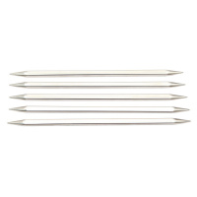 | 12105 | 293.00 |  |  | Изображение
 | Спицы носочные "Nova Cubics" KnitPro, 15см, 3,00мм 12105 |  |  |  | 293.00 | шт | 2 | Изображение
 | Спицы носочные "Nova Cubics" KnitPro, 20см, 2,00мм 12121 | Спицы носочные "Nova Cubics" KnitPro, 20см, 2,00мм 12121 |  | 12121 | 359.00 |  |  | Изображение
 | Спицы носочные "Nova Cubics" KnitPro, 20см, 2,00мм 12121 |  |  |  | 359.00 | шт | 3 | Изображение
 | Спицы прямые Nova Сubics KnitPro, 35 см, 2.00 мм 12291 | Спицы прямые Nova Сubics KnitPro, 35 см, 2.00 мм 12291 | 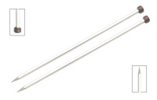 | 12291 | 324.00 |  |  | Изображение
 | Спицы прямые Nova Сubics KnitPro, 35 см, 2.00 мм 12291 |  |  |  | 324.00 | шт | 11 | Изображение
 | Спицы прямые Nova Сubics KnitPro, 35 см, 2.50 мм 12292 | Спицы прямые Nova Сubics KnitPro, 35 см, 2.50 мм 12292 |  | 12292 | 324.00 |  |  | Изображение
 | Спицы прямые Nova Сubics KnitPro, 35 см, 2.50 мм 12292 |  |  |  | 324.00 | шт | 7 | Изображение
 | Спицы прямые Nova Сubics KnitPro, 35 см, 3.00 мм 12293 | Спицы прямые Nova Сubics KnitPro, 35 см, 3.00 мм 12293 |  | 12293 | 324.00 |  |  | Изображение
 | Спицы прямые Nova Сubics KnitPro, 35 см, 3.00 мм 12293 |  |  |  | 324.00 | шт | 1 | Изображение
 | Спицы прямые Nova Сubics KnitPro, 35 см, 3.50 мм 12295 | Спицы прямые Nova Сubics KnitPro, 35 см, 3.50 мм 12295 |  | 12295 | 324.00 |  |  | Изображение
 | Спицы прямые Nova Сubics KnitPro, 35 см, 3.50 мм 12295 |  |  |  | 324.00 | шт | 9 | Изображение
 | Спицы прямые Nova Сubics KnitPro, 35 см, 4.00 мм 12297 | Спицы прямые Nova Сubics KnitPro, 35 см, 4.00 мм 12297 |  | 12297 | 324.00 |  |  | Изображение
 | Спицы прямые Nova Сubics KnitPro, 35 см, 4.00 мм 12297 |  |  |  | 324.00 | шт | 4 | Изображение
 | Спицы прямые Nova Сubics KnitPro, 35 см, 4.50 мм 12298 | Спицы прямые Nova Сubics KnitPro, 35 см, 4.50 мм 12298 |  | 12298 | 324.00 |  |  | Изображение
 | Спицы прямые Nova Сubics KnitPro, 35 см, 4.50 мм 12298 |  |  |  | 324.00 | шт | 17 | Изображение
 | Спицы прямые Nova Сubics KnitPro, 35 см, 5.00 мм 12299 | Спицы прямые Nova Сubics KnitPro, 35 см, 5.00 мм 12299 |  | 12299 | 380.00 |  |  | Изображение
 | Спицы прямые Nova Сubics KnitPro, 35 см, 5.00 мм 12299 |  |  |  | 380.00 | шт | 14 | Изображение
 | Спицы прямые Nova Сubics KnitPro, 35 см, 5.50 мм 12300 | Спицы прямые Nova Сubics KnitPro, 35 см, 5.50 мм 12300 |  | 12300 | 380.00 |  |  | Изображение
 | Спицы прямые Nova Сubics KnitPro, 35 см, 5.50 мм 12300 |  |  |  | 380.00 | шт | 15 | Изображение
 | Спицы прямые Nova Сubics KnitPro, 35 см, 6.00 мм 12301 | Спицы прямые Nova Сubics KnitPro, 35 см, 6.00 мм 12301 |  | 12301 | 380.00 |  |  | Изображение
 | Спицы прямые Nova Сubics KnitPro, 35 см, 6.00 мм 12301 |  |  |  | 380.00 | шт | 10 | Изображение
 | Спицы прямые Nova Сubics KnitPro, 35 см, 6.50 мм 12302 | Спицы прямые Nova Сubics KnitPro, 35 см, 6.50 мм 12302 |  | 12302 | 403.00 |  |  | Изображение
 | Спицы прямые Nova Сubics KnitPro, 35 см, 6.50 мм 12302 |  |  |  | 403.00 | шт | 20 | Изображение
 | Спицы прямые Nova Сubics KnitPro, 35 см, 7.00 мм 12303 | Спицы прямые Nova Сubics KnitPro, 35 см, 7.00 мм 12303 |  | 12303 | 403.00 |  |  | Изображение
 | Спицы прямые Nova Сubics KnitPro, 35 см, 7.00 мм 12303 |  |  |  | 403.00 | шт | 10 | Изображение
 | Спицы прямые Nova Сubics KnitPro, 35 см, 8.00 мм 12304 | Спицы прямые Nova Сubics KnitPro, 35 см, 8.00 мм 12304 |  | 12304 | 445.00 |  |  | Изображение
 | Спицы прямые Nova Сubics KnitPro, 35 см, 8.00 мм 12304 |  |  |  | 445.00 | шт | 10 | Изображение
 | Спицы съемные "Nova Cubics" KnitPro, для длины тросика 20см, 4,50мм 12342 | Спицы съемные "Nova Cubics" KnitPro, для длины тросика 20см, 4,50мм 12342 | 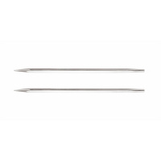 | 12342 | 243.00 |  |  | Изображение
 | Спицы съемные "Nova Cubics" KnitPro, для длины тросика 20см, 4,50мм 12342 |  |  |  | 243.00 | шт | 6 | Изображение
 | Спицы съемные "Nova Cubics" KnitPro, для длины тросика 20см, 5,50мм 12344 | Спицы съемные "Nova Cubics" KnitPro, для длины тросика 20см, 5,50мм 12344 |  | 12344 | 243.00 |  |  | Изображение
 | Спицы съемные "Nova Cubics" KnitPro, для длины тросика 20см, 5,50мм 12344 |  |  |  | 243.00 | шт | 6 | Изображение
 | Спицы съемные "Nova Cubics" KnitPro, для длины тросика 28-126см, 4,00мм 12321 | Спицы съемные "Nova Cubics" KnitPro, для длины тросика 28-126см, 4,00мм 12321 |  | 12321 | 244.00 |  |  | Изображение
 | Спицы съемные "Nova Cubics" KnitPro, для длины тросика 28-126см, 4,00мм 12321 |  |  |  | 244.00 | шт | 7 | Изображение
 | Спицы съемные "Nova Cubics" KnitPro, для длины тросика 28-126см, 5,00мм 12323 | Спицы съемные "Nova Cubics" KnitPro, для длины тросика 28-126см, 5,00мм 12323 |  | 12323 | 244.00 |  |  | Изображение
 | Спицы съемные "Nova Cubics" KnitPro, для длины тросика 28-126см, 5,00мм 12323 |  |  |  | 244.00 | шт | 5 | Изображение
 | Спицы съемные "Nova Cubics" KnitPro, для длины тросика 28-126см, 6,50мм 12326 | Спицы съемные "Nova Cubics" KnitPro, для длины тросика 28-126см, 6,50мм 12326 |  | 12326 | 293.00 |  |  | Изображение
 | Спицы съемные "Nova Cubics" KnitPro, для длины тросика 28-126см, 6,50мм 12326 |  |  |  | 293.00 | шт | 8 | Изображение
 | Спицы съемные "Nova Cubics" KnitPro, для длины тросика 28-126см, 7,00мм 12327 | Спицы съемные "Nova Cubics" KnitPro, для длины тросика 28-126см, 7,00мм 12327 |  | 12327 | 293.00 |  |  | Изображение
 | Спицы съемные "Nova Cubics" KnitPro, для длины тросика 28-126см, 7,00мм 12327 |  |  |  | 293.00 | шт | 3 | Изображение

